devis
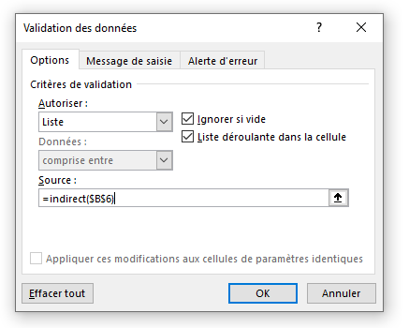
Simulation du calcul de la prime annuelle d'assurance auto d'un nouvel assuré

Date du jour | 2021-03-28 14:58:07

Le véhicule |  |  | Le contrat
Marque | Toyota |  | Formule | Différence
Modèle | Corolla
Puissance | 3 |  | Le véhicule | Année
Immatriculation | DQ-9A7-SQ | Erreur | Ancienneté | 5
Date 1ère immatriculation | 2016-03-10
Lieu de stationnement | Jardin clos |  | Montant de la prime
Bonus - Malus déclaré | 50% |  | Éléments | Montant
Bonus acquis depuis | 9 ans |  | Vehicule
 |  |  | Cotisation | 400.00 €
 |  |  | Réduction ancienneté | -38.40 €
Le souscripteur |  |  | Prime de base | 632.80 €
Nom | XUARD
Prénom | Seb
Date de naissance | 1965-08-15
Situation | célibataire
Date d'obtention du permis | Jul-85
Usage | privés et trajets travail

tableauDeBord
Évolution des primes
Statistiques sur la mise en place de la tarification jeune conducteur

évolution de la répartition des primes par type de contrat
 | 2019 | 2018 | 2017 | 2016
Initiale | 127,792 € | 111,881 € | 103,459 € | 95,961 €
Essentiel | 87,269 € | 64,281 € | 58,365 € | 52,450 €
Différence | 72,279 € | 85,204 € | 80,091 € | 74,394 €
Plénitude | 58,769 € | 58,072 € | 56,306 € | 48,818 €
Total primes | 346,110 € | 319,438 € | 298,220 € | 271,623 €

